상품제안서
(파버카스텔)엠비션볼펜(블랙유리섬유) | 상품코드: F03633

 |  |  |  |  |  |  | 02-412-0044 | www.easy1.co.kr
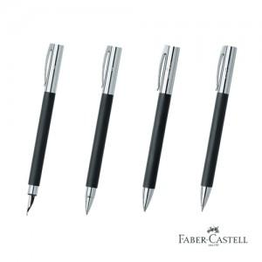

【상세/제작정보】 | 볼펜, 펜슬 개별 단가입니다.(별도문의 바랍니다.)

【인쇄/포장옵션】 | 레이저 / 포장지포장

【공급단가】 | 수량 | 20~ | 50~ | 100~ | 300~ | 500~
*VAT별도 | 단가 | 64,380원 | 63,420원 | 59,500원 | 57,120원 | 54,740원

【상품 URL】 | http://www.easy1.co.kr/src/goods_detail.php?gdno=3633

